202603スーパーセール
 | 2026年3月スーパーセール(2026年3月3日（火）20：00から3月11日（木）1：59 まで（モバイル先行含む）) ※ 楽天以外のモールでもお取り扱い可能です ※
 | 受注期間 |  | 2026/2/17（火）15：00～3/11(水)12：00まで

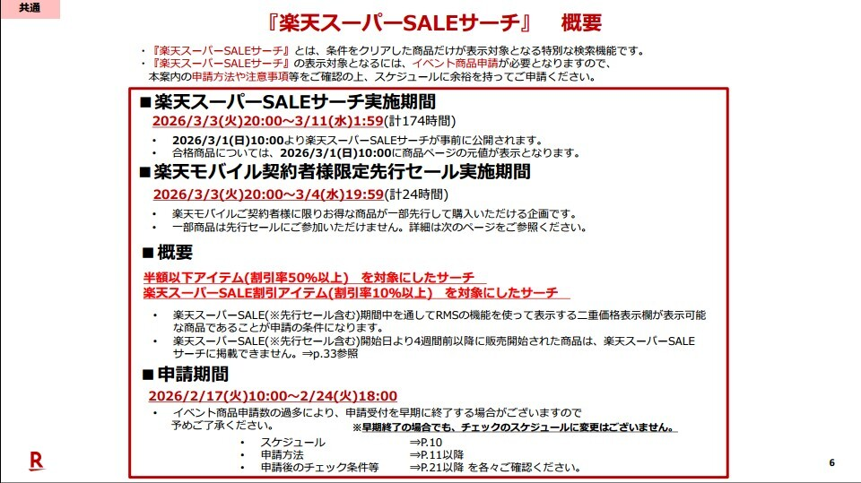
 |  |  |  |  |  |  |  |  | 店舗
 | カテゴリ |  | 商品Ｎｏ |  | 商品名 | 販売 価格 | 通常 |  | SP特別 価格(共通) | 掛率 | ご注文ページ | https://www.rakuten.co.jp/shops/manual/bulletin/operation_manual_apply_item_sku.pdf
1 | 肉マーケット | 肉 | NK00000042 | 売れ筋・目玉 | 馬刺しミニパック約300g（2～6パック） | ¥2,980 | 通常 | 1,937 | 1,700 | 57% | https://29market.net/product.php?id=38
 |  |  |  |  |  |  | SB | -
2 |  |  | NK00000068 |  | 【無選別】神戸牛切り落とし500g | ¥6,280 | 通常 | 4,484 | 4,385 | 70% | https://29market.net/product.php?id=65
 |  |  |  |  |  |  | SB | -
3 |  |  | NK00000069 |  | 【無選別】仙台牛切り落とし500g | ¥6,180 | 通常 | 3,580 | 3,300 | 53% | https://29market.net/product.php?id=66
 |  |  |  |  |  |  | SB | -
4 |  |  | NK00000107 | NEW | 宮崎牛A4ランク以上カルビスライス500g | ¥3,980 | 通常 | 2,780 | 2,730 | 69% | https://29market.net/product.php?id=104
 |  |  |  |  |  |  | SB | -
5 |  |  | NK00000108 |  | 宮崎牛A4ランク以上モモステーキ300g（100g×3枚） | ¥3,780 | 通常 | 2,680 | 2,580 | 68% | https://29market.net/product.php?id=105
 |  |  |  |  |  |  | SB | -
6 |  |  | NK00000132 |  | 鹿児島黒豚ひとくち餃子４５個 | ¥2,450 | 通常 | 1,520 | 1,420 | 58% | https://29market.net/product.php?id=129
 |  |  |  |  |  |  | SB | -
7 |  |  | NK00000174 |  | 焼肉豪華セット5種 1.2kg | ¥6,380 | 通常 | 3,970 | 3,850 | 60% | https://29market.net/product.php?id=171
 |  |  |  |  |  |  | SB | -
8 |  | 魚 | NK00000039 | 売れ筋・目玉 | 海鮮丼詰合せ計１５食 | ¥4,620 | 通常 | 3,475 | 3,387 | 73% | https://29market.net/product.php?id=30
 |  |  |  |  |  |  | SB | -
9 |  |  | NK00000118 | ｷﾞﾌﾄ | 北海道産お刺身ほたて貝柱500g | ¥6,980 | 通常 | 4,960 | 4,860 | 70% | https://29market.net/product.php?id=115
 |  |  |  |  |  |  | SB | -
10 |  |  | NK00000158 | ｷﾞﾌﾄ | 魚魚日和～ととびより～（6種×12袋）12切セット | ¥6,000 | 通常 | 4,700 | 4,500 | 75% | https://29market.net/product.php?id=155
 |  |  |  |  |  |  | SB | -
11 |  |  | NK00000167 | ｷﾞﾌﾄ | 焼き鮭切り身8切れ | ¥4,500 | 通常 | 3,494 | 3,375 | 75% | https://29market.net/product.php?id=164
 |  |  |  |  |  |  | SB | -
12 |  |  | NK00000164 |  | 3色丼(まぐろたたき身、とろろ、あかもく)5食セット | ¥2,750 | 通常 | 1,650 | 1,500 | 55% | https://29market.net/product.php?id=161
 |  |  |  |  |  |  | SB | -
13 |  |  | NK00000169 | NEW・ｷﾞﾌﾄ | 北海道産生秋鮭切身1kg | ¥4,800 | 通常 | 3,764 | 3,680 | 77% | https://29market.net/product.php?id=166
 |  |  |  |  |  |  | SB | -

